Лист1
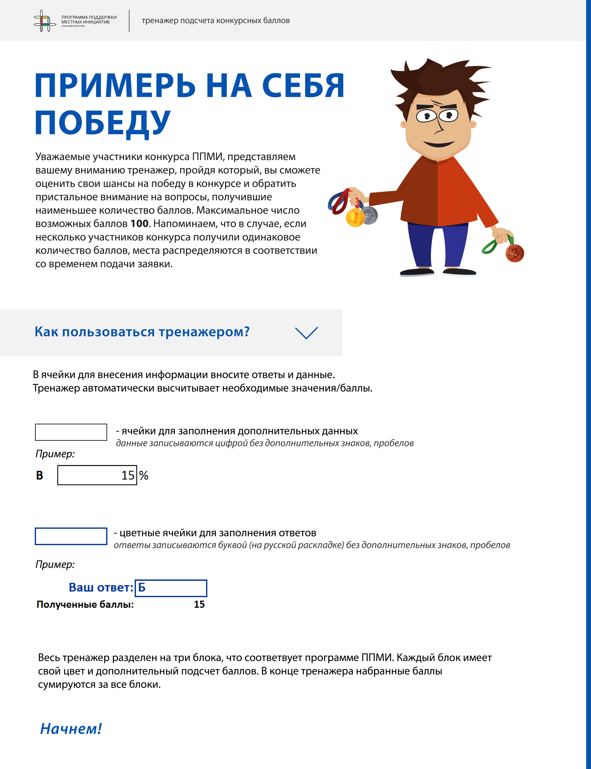

 |  |  |  |  |  |  |  |  |  |  |  |  | Вклад участников проекта в его финансирование Вклад участников проекта в его финансирование Вклад участников проекта в его финансирование
Вклад участников проекта в его финансирование

1.Уровень софинансирования со стороны бюджета МО
выберите правильный вариант, если необходимо заполните пустые ячейки

Вы обязаны профинансировать из местного бюджета не менее 5% от стомости проекта |  |  |  |  |  | Вы обязаны профинансировать из местного бюджета не менее 5,5% от стоимости проекта
А | 5% |  |  |  |  | Г | 5.5%

Б | 25% и более |  |  |  |  | Д | 25% и более

В |  | % | -2.5 |  |  | Е |  |  | % | -2.8205128205
 | Если Ваш ответ не соответствует А или Б, впишите свой процент софинансирования |  |  |  |  |  | Если Ваш ответ не соответствует Г или Д, впишите свой процент софинансирования

 | Ваш ответ:
 | Полученные баллы: |  | 0.00

2. Уровень софинансирования со стороны населения
выберите правильный вариант, если необходимо заполните пустые ячейки

А | 3%

Б | 10% и более

В |  | % | -6.4285714286
 | Если Ваш ответ не соответствует А или Б, впишите свои данные процент софинансирования

 | Ваш ответ:
 | Полученные баллы: |  | 0.00

3. Уровень софинансирования со стороны юридических лиц, индивидуальных предпринимателей
выберите правильный вариант, если необходимо заполните пустые ячейки

А | 7%

Б | 10% и более

В |  | % | 0
 | Если Ваш ответ не соответствует А или Б, впишите свой процент софинансирования

 | Ваш ответ:
 | Полученные баллы: |  | 0.00

4. Неоплачиваемый вклад населения (вклад в неденежной форме)

 | Введите данные для расчета неоплачиваемого вклада:

 |  | руб.
 | Впишите стоимость неоплачиваемого вклада

 |  | руб.
 | Впишите общую стоимость проекта

 | Процент неоплачиваемого вклада населения равен: |  |  |  | #DIV/0! | %

выберите правильный вариант
А | 20% и более от стоимости проекта

Б | менее 20% от стоимости проекта |  |  | #DIV/0!

 | Ваш ответ:
 | Полученные баллы: |  | 0.00

5. Неоплачиваемый вклад юридических лиц, индивидуальных предпринимателей (вклад в неденежной форме)

 | Введите данные для расчета процента неоплачиваемого вклада иных источников:

 |  | руб.
 | Впишите стоимость неоплачиваемого вклада
 |  | руб.
 | Впишите общую стоимость проекта
 | Процент неоплачиваемого вклада от иных источников равен: |  |  |  | #DIV/0! | %

выберите правильный вариант
А | 20% и более от стоимости проекта

Б | менее 20% от стоимости проекта |  |  | #DIV/0!

 | Ваш ответ:
 | Полученные баллы: |  | 0.00 | Сумма баллов за блок: |  |  | 0.00 | /45

 |  |  |  |  |  |  |  |  |  |  |  |  | Социальная эффективность от реализации проекта Социальная эффективность от реализации проекта
Социальная эффективность от реализации проекта
6. Количество благополучателей
выберите правильный вариант, если необходимо заполните пустые ячейки

А | Количество благополучателей равняется численности населения населенного пункта (населенных пунктов), где будет реализован проект
 | при этом варианте сразу переходите к ячейке "Ваш ответ"
Б | Количество благополучателей меньше численности населения населенного пункта (населенных пунктов), где будет реализован проект
 |  |  |  |  | #DIV/0!
 | впишите количество благополучателей |  | впишите количество жителей населения населенного пункта

 |  | Ваш ответ:
 | Полученные баллы: |  | 0.00

7. Наличие видеоматериалов итогового собрания граждан населенного пункта, подтверждающих количество участников
выберите правильный вариант

А | Наличие

Б | Отсутствие

 |  | Ваш ответ:
 | Полученные баллы: |  | 0

8. Наличие фотоматериалов предварительных и итогового собраний граждан населенного пункта, подтверждающих количество участников
выберите правильный вариант

А | Наличие

Б | Отсутствие

 |  | Ваш ответ:
 | Полученные баллы: |  | 0

9. Информация о доступности финансовых ресурсов, наличии механизмов содержания и эффективной эксплуатации объекта общественной инфраструктуры, приобретенных основных средств, после реализации проекта
выберите правильный вариант

А | Наличие

Б | Отсутствие

 |  | Ваш ответ:
 | Полученные баллы: |  | 0 | Сумма баллов за блок: |  |  | 0.00 | /15

Степень участия жителей населенного пункта в определении и решении проблемы, заявленной в проекте |  |  |  |  |  |  |  |  |  |  |  |  | Степень участия жителей населенного пункта в определении и решении проблемы, заявленной в проекте

10. Участие населения в предварительном обсуждении
выберите правильный вариант, если необходимо заполните пустые ячейки

А | участие населения > или = 20% от числа жителей достигших 18 лет
 | при этом варианте сразу переходите к ячейке "Ваш ответ"
Б | участие населения < 20% от числа жителей достигших 18 лет
 |  |  |  |  | #DIV/0!
 | впишите количество жителей населенного пункта, принявших участие в определении проблемы |  | впишите численность населения населенного пункта старше 18 лет по данным избиркома

 |  | Ваш ответ:
 | Полученные баллы: |  | 0.00

11.Участие населения в итоговом обсуждении
выберите правильный вариант, если необходимо заполните пустые ячейки

 | вы неадминистративный центр мун. округа, мун. района |  |  |  |  |  | вы административный центр мун.округа, мун. района
А | участие населения > или = 20% от числа жителей достигших 18 лет |  |  |  |  | В | участие населения > или = 7% от числа жителей достигших 18 лет
 | при этом варианте сразу переходите к ячейке "Ваш ответ" |  |  |  |  |  | при этом варианте сразу переходите к ячейке "Ваш ответ"
Б | участие населения < 20% от числа жителей достигших 18 лет |  |  |  |  | Г | участие населения < 7% от числа жителей достигших 18 лет
 |  |  |  |  | #DIV/0! |  |  |  |  |  | #DIV/0!
 | впишите количество жителей, принявших участие в итоговом обсуждении проекта |  | впишите численность населения старше 18 лет по данным избиркома |  |  |  | впишите количество жителей, принявших участие в итоговом обсуждении проекта |  | впишите численность населения старше 18 лет по данным избиркома

 |  | Ваш ответ:
 | Полученные баллы: |  | 0.00

 | Полученные баллы: |  | 0.00 |  |  |  | Сумма баллов за блок: |  |  |  | 0.00 | /30

 |  |  |  |  |  |  |  |  |  |  |  |  | Использование СМИ и других средств информирования населения
12.Использование СМИ и других средств информирования населения в процессе отбора приоритетной проблемы и разработки заявки
выберите правильный вариант

А | Наличие специальных информационных материалов, стендов

Б | Размещение соответствующей информации в сети Интернет, в т.ч в соцсетях

В | Наличие публикаций в печатных СМИ

Г | Наличие телевизионной передачи, посвященной проекту

 |  | Ваш ответ: |  |  |  |  |  | 0 | 0 | 0 | 0
 | если вариантов ответа несколько, то запишите каждый в отдельную ячейку
 | Полученные баллы: |  | 0 |  |  |  | Сумма баллов за блок: |  |  |  | 0.00 | /10

Общее количество набранных баллов: |  |  | 0.00 | баллов | / 100 баллов

 | График полученных баллов |  |  |  |  |  | Показатели

 | 0.00
 | 0.00
 | 0.00
 | 0.00
 | 0.00
 | 0.00
 | 0.00
 | 0.00
 | 0.00
 | 0.00
 | 0.00
 | 0.00
 |  |  |  |  |  |  | 1.Уровень софинансирования со стороны бюджета МО
 |  |  |  |  |  |  | 2. Уровень софинансирования со стороны населения
 |  |  |  |  |  |  | 3. Уровень софинансирования со стороны иных источников
 |  |  |  |  |  |  | 4. Вклад населения в неденежной форме
 |  |  |  |  |  |  | 5.Вклад иных источников в неденежной форме
 |  |  |  |  |  |  | 6. Количество благополучателей
 |  |  |  |  |  |  | 7. Наличие видеоматериалов итогового собрания граждан населенного пункта, подтверждающих количество участников
 |  |  |  |  |  |  | 8. Наличие фотоматериалов предварительных и итогового собраний граждан населенного пункта, подтверждающих количество участников
 |  |  |  |  |  |  | 9. Наличие финансовых ресурсов, механизмов содержания
 |  |  |  |  |  |  | 10. Участие населения в предварительном обсуждении
 |  |  |  |  |  |  | 11.Участие населения в итоговом обсуждении
 |  |  |  |  |  |  | 12.Использование СМИ и других средств информирования населения в процессе отбора приоритетной проблемы и разработки заявки

 | Тренажер разработан сотрудниками Красноярского краевого государственного бюджетного учреждения дополнительного профессионального образования «Институт государственного и муниципального управления при Правительстве Красноярского края» г.Красноярск, 2020

